关系图
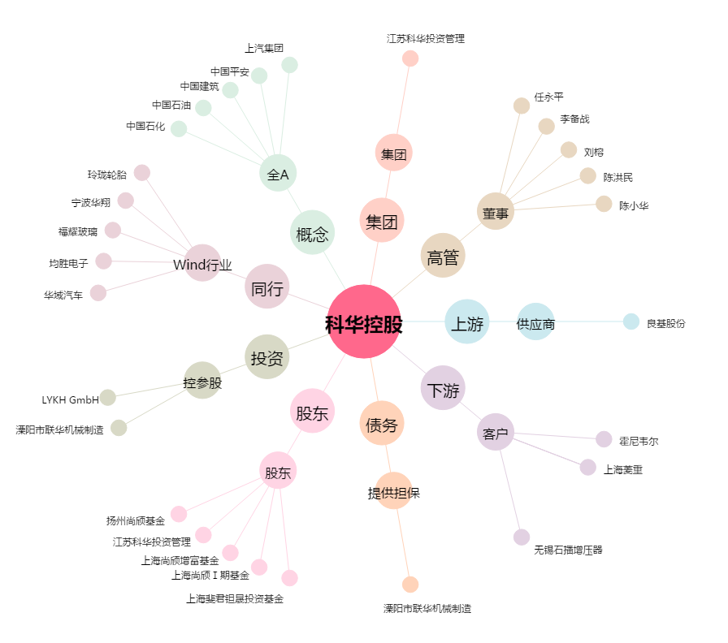
科华控股[603161.SH] - 关系概览图

